生態・利用方法（チャノキイロアザミウマ）
「広島県病害虫発生予察調査データ」
粘着板トラップ調査
チャノキイロアザミウマの生態等

○発生の経過
・年間発生回数：７～８回
・発生時期…５～10 月（最盛期：７～８月）
・発生好適条件…高温乾燥時に多発しやすい傾向があります。
・症状…果梗部ではリング状の傷ができます（加害時期：幼果期～夏）。
果頂部では灰白色～黒色の雲状の傷ができます（加害時期：夏～秋）。

○被害を受ける作物
・カンキツ，カキ，ブドウ等に寄生し，果実，新葉，新芽などに加害します。 この虫に果皮を加害されると外観が著しく悪くなります。
・防風樹として利用されているイヌマキやサンゴジュなどが発生源となり，果樹園に飛来します。

○トラップの活用
・園内に黄色粘着トラップを設置し，７日間隔で誘殺数を調査すると発生状況を把握できます。 調査結果を参考に多発する前に薬剤散布を行ってください。 ・７～８月は急増しやすいので，発生状況に注意が必要です。 ・防風樹（イヌマキやサンゴジュなど）の新芽で増殖するので，新芽が発生しないよう５～９月の剪定は控え， 施肥量に注意してください。
・チャノキイロアザミウマの成虫発生ピークを気温から予測しています。 ・詳細は発生予察情報（予報）に記載しておりますので，防除計画の参考にしてください。 ・防除適期は，成虫発生ピーク予測日の７日前からピーク当日です。

○写真
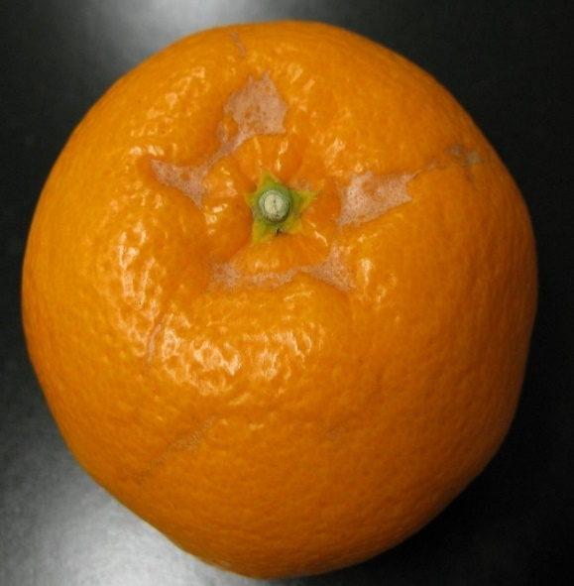
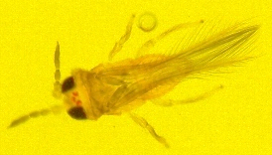

果梗部の被害
チャノキイロアザミウマ成虫（体長約0.8mm）

チャノキイロアザミウマ
「広島県病害虫発生予察調査データ」
令和７年度 フェロモントラップ等調査結果（南東部・南西部）
チャノキイロアザミウマ （黄色粘着板）
トラップ調査結果
（１）グラフ
チャノキイロアザミウマ（尾道市瀬戸田町 かんきつ）

チャノキイロアザミウマ（呉市倉橋町 かんきつ）

（２）調査データ
 | 地帯区分 |  | 南東部 |  |  | 南西部
 | 設置場所 |  | 尾道市瀬戸田町 |  |  | 呉市倉橋町
 | 周辺作物 |  | かんきつ |  |  | かんきつ
 | 月 | 半旬 | 本年 | 平均（６年） | 前年 | 本年 | 平均（５年） | 前年
 | ５月 | 1 | - | 3.4 | 6.0 | - | 0.3 | 0
 |  | 2 | - | 3.6 | 7.1 | - | 0.7 | 0.9
 |  | 3 | - | 3.3 | 2.9 | - | 1.1 | 1.1
 |  | 4 | - | 6.4 | 0 | - | 2.6 | 0
 |  | 5 | - | 4.9 | 1.3 | - | 2.9 | 1.7
 |  | 6 | - | 3.6 | 2.3 | - | 3.9 | 2.6
 | ６月 | 1 | 0.8 | 1.9 | 1.4 | 5.0 | 4.3 | 2.3
 |  | 2 | 0.8 | 2.0 | 0.8 | 5.0 | 7.4 | 2.9
 |  | 3 | 0.5 | 3.0 | 0.2 | 5.0 | 12.9 | 2.9
 |  | 4 | 0.4 | 3.6 | 1.6 | 7.0 | 18.8 | 19.7
 |  | 5 | 0.4 | 2.1 | 7.9 | 7.0 | 22.1 | 45.0
 |  | 6 | 0.4 | 2.3 | 3.3 | 7.0 | 29.7 | 70.0
 | ７月 | 1 | 0.4 | 3.4 | 1.3 | 2.5 | 20.9 | 28.9
 |  | 2 | 0.4 | 3.3 | 0 | 2.5 | 14.1 | 4.9
 |  | 3 | 1.8 | 2.8 | 1.4 | 2.5 | 8.3 | 18.6
 |  | 4 | 1.8 | 3.6 | 1.9 | 1.3 | 6.0 | 9.4
 |  | 5 | 2.4 | 3.9 | 2.1 | 1.0 | 5.2 | 9.4
 |  | 6 | 5.6 | 6.0 | 2.6 | 1.2 | 4.4 | 13.0
 | ８月 | 1 | 4.6 | 9.4 | 2.9 | 6.0 | 2.3 | 0.7
 |  | 2 | 5.9 | 14.2 | 10.1 | 6.0 | 4.0 | 4.7
 |  | 3 | 6.8 | 18.2 | 14.4 | 6.0 | 4.2 | 4.9
 |  | 4 | 6.8 | 24.9 | 12.1 | 4.7 | 2.6 | 3.6
 |  | 5 | 5.1 | 32.1 | 33.3 | 4.7 | 3.3 | 7.9
 |  | 6 | 5.6 | 35.9 | 24.9 | 5.6 | 3.1 | 6.6
 | ９月 | 1 | 3.8 | 27.3 | 3.4 | 5.3 | 1.7 | 2.9
 |  | 2 | 0.4 | 10.5 | 5.6 | 5.3 | 0.5 | 0.7
 |  | 3 | 0.4 | 10.2 | 2.7 | 5.3 | 0.7 | 0
 |  | 4 | #N/A | 7.3 | 1.1 | #N/A | 1.0 | 1.3
 |  | 5 | #N/A | 5.0 | 1.4 | #N/A | 1.0 | 2.0
 |  | 6 | #N/A | 4.5 | 0.7 | #N/A | 1.3 | 1.4
 | １０月 | 1 | #N/A | 4.1 | 0.7 | #N/A | 1.4 | 1.8
 |  | 2 | #N/A | 3.0 | 0.7 | #N/A | 0.9 | 1.5
 |  | 3 | #N/A | 1.1 | 0.7 | #N/A | 0.9 | 0
 |  | 4 | #N/A | 1.2 | 0.7 | #N/A | 0.3 | 0
 |  | 5 | #N/A | 1.2 | 1.9 | #N/A | 0.2 | 0
 |  | 6 | #N/A | 1.1 | 4.5 | #N/A | 0.3 | 0

